Proposition GT SOCOL
Notions importantes préalable:
 | Q = Chaleur
 | E= Energie Primaire

Selon l'EN12977:
 | P = Puissance
 | Q= Energie

Selon En15316 -3 / -4:
 | Q = Chaleur
 | W = conso Electrique

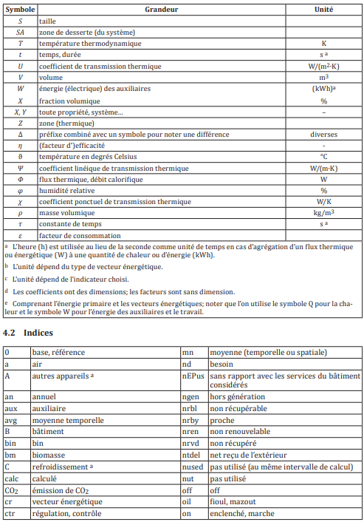
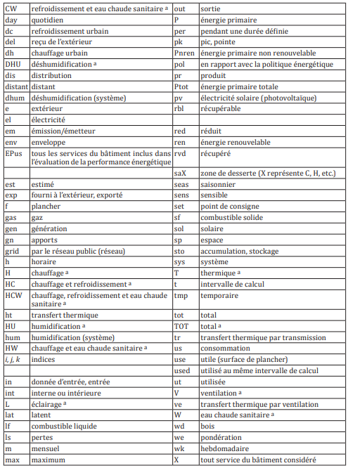
Nomenclature En 52000-1
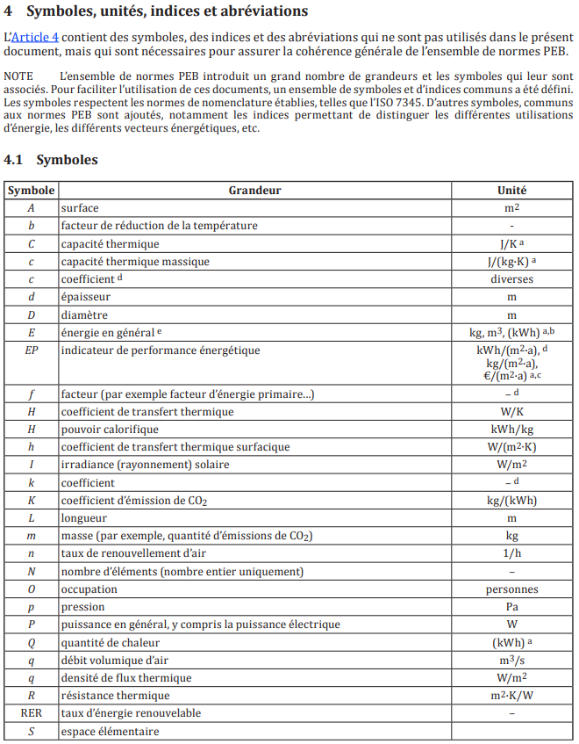

1ère lettre | Définie la notion d'Energie |  |  | Solaire | S
Q |  |  |  | Appoint | App
 | 2nd lettre | Qualifie le "générateur" |  | Utile | U
 | App |  |  | Pertes thermiques | Pr
 | S | 3ème lettre | précise le type de mesure | ECS | ECS
 | Pr | U |  | Bouclage | Bcl
 |  |  |  | Piscine | Pis
 |  |  |  | Chauffage | Ch
Qapp | Energie Appoint
QSU ecs | Energie Solaire Utile pour l'ECS
QSU bcl | Energie Solaire Utile au bouclage
QSU pis | Energie solaire Utile au chauffage du bassin de la piscine
Qpr bcl | Pertes du bouclage
Qch | Energie livrée au chauffage
Qsol | Energie solaire transmise à l'échangeur solaire (selon la RE2020)
Qpr app | Pertes de l'appoint

Fsol : fraction solaire ou taux de couverture solaire (part de solaire dans les besoin) =ESU/Qecs
Fpac : Part de production termique assurée par la PAC
Qpacsol : Energie thermique fournie par le condenseur de la PAC et envoyée vers le ballon de préchauffage
WPacSo : Energie électrique consommée par la PAC

Glossaire
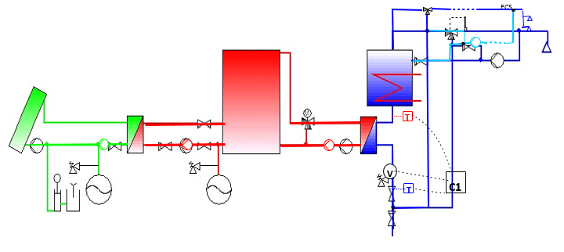
Métrologie minimale pour les bilans énergétiques | b) Appoint séparé | c) Appoint intégré | d) CESCAI | e) Appoint séparé et retour contrôlé du bouclage dans le stock solaire ou appoint | f) Stockage en eau technique
 | → Un compteur d’énergie sur l’eau sanitaire aux bornes du ou des ballon(s) solaire(s). | → 1 Compteur d’énergie sur l’eau sanitaire, | → 1 compteur d’énergie sur l’eau sanitaire (mitigeur compris) | → 1 compteur d’énergie sur l’eau sanitaire | → 1 compteur d’énergie sur l’eau sanitaire
 |  | + | + | +
a) Schémathèque et emplacement de la métrologie |  | 1 compteur d’énergie électrique ou hydraulique (exemple ci-dessous) | 1 compteur d’énergie sur la part du retour bouclage passant par le ballon solaire | → 1 compteur d’énergie sur la partie du bouclage passant par le ballon solaire
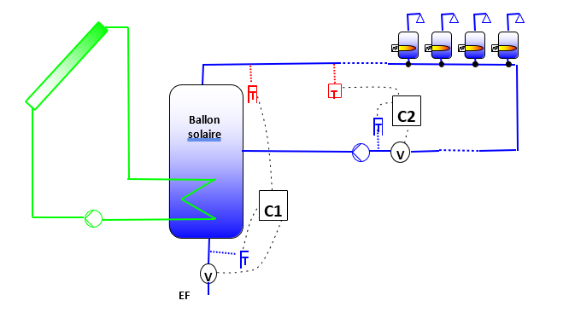
 |  | + |  | C2 doit être réversible, c’est-à-dire compter 2 énergies :
Le matériel de suivi à mettre en place (nombre et emplacement des compteurs) dépend principalement de deux paramètres : |  | 1 compteur d’énergie sur le bouclage |  | E2 quand tout se passe comme prévu
§ Positionnement de l’appoint : intégré au ballon solaire ou séparé |  |  |  | et E’2 lorsque T < T (dysfonctionnement de la fonction récupération d’énergie
§ Présence ou non d’un bouclage sur le ballon solaire |  |  |  | solaire par le bouclage, néfaste au solaire et qui perturbe la mesure de E1)
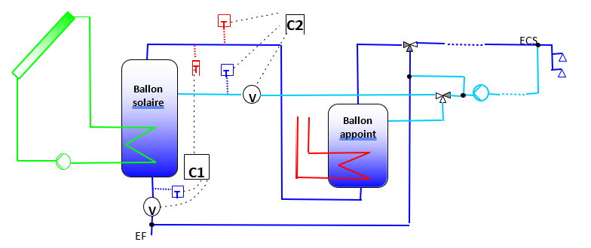
On peut ainsi définir quelques « schémas-type » d’installation solaire, correspondant aux différentes configurations d’instrumentation et d’exploitations des mesures.

Deux types de compteurs sont utilisés :

¤ Compteur d’énergie thermique : constitué par deux sondes de température (une « chaude » T et une « froide » T , un compteur volumétrique V et un module de calcul et d’affichage C 1 , il fournit deux informations : l’énergie (E1) et le volume (V1) qui a traversé le compteur.
¤ Compteur électrique : il fournit uniquement une énergie (E1). | • Calcul des besoins en ECS | • Mesure des besoins en ECS BECS = E1 | • Calcul des besoins en ECS

L’énergie est systématiquement relevée. | Pour pallier le fait que la température de l’eau dans le ballon solaire peut être plus élevée que la température de consigne de l’appoint, on calcule une différence de température (moyenne mensuelle) entre l’entrée et la sortie du ballon solaire : | • Mesure de l’énergie d’appoint totale Eapp = E2 | Pour pallier le fait que la température de l’eau dans le ballon solaire peut être plus élevée que la température de consigne de l’appoint, on calcule une différence de température (moyenne mensuelle) entre l’entrée et la sortie du ballon solaire : |  | • Calcul des besoins en ECS
 |  | • Mesure des pertes de bouclage Pbou = E3 |  | • Energie solaire utile et besoins
Le volume d’eau ne l’est que sur le compteur placé sur le réseau d’eau sanitaire, en entrée du stock solaire. | ΔT = E1 / (Cv x V1) |  | ΔT = E1/(Cv x V1) |  | Pour pallier le fait que la température de l’eau dans le ballon solaire peut être plus élevée que la température de consigne de l’appoint, on calcule une différence de température (moyenne mensuelle) entre l’entrée et la sortie du ballon solaire :
 |  | • Estimation de l’Energie solaire utile |  | Idem 1er cas, appoint séparé, mais l’énergie solaire qui compense les pertes de bouclage (lorsque la température dans le stock solaire est suffisante) doit être considérée comme partie intégrante de l’énergie solaire utile. On a alors :
Sont présentés dans les paragraphes suivants : | La température d’eau chaude « corrigée » prise en compte pour calculer les besoins est donc : | Eu = BECS + Pbou – (Eapp - Papp) = E1 + E3 – (E2 – Papp) | La température d’eau chaude « corrigée » prise en compte pour calculer les besoins est donc : |  | ΔT = E1 / (Cv x V1)
§ La métrologie minimale à installer |  |  | TEC = max (Tcons ; TEF + ΔT) | Eu = E1 + E2 – E’2
§ Les mesures et calculs à effectuer pour obtenir le besoin énergétique pour le soutirage d’eau chaude (BECS) et l’énergie solaire utile produite (Eu) | TEC = max (Tcons ; TEF + ΔT) | Avec |  |  | La température d’eau chaude « corrigée » prise en compte pour calculer les besoins est donc :
 |  | Papp = 24.N.(Tecs – Tlocal).D.Vapp / Vn / 1000 (kWh/mois) | E : BECS = V1 x Cv x (TEC – TEF)
 | Et : BECS = V1 x Cv x (TEC – TEF) |  |  |  | TEC = max (Tcons ; TEF + ΔT)
 |  | Avec : N = nombre de jours dans le mois | • Mesure de l’Energie solaire utile
 | • Mesure de l’Energie solaire utile | Tecs = Température de consigne de l’appoint (°C) |  |  | Et : BECS = V1 x Cv x (TEC – TEF)
 |  | Tlocal = Température du local dans lequel est situé le ballon de stockage (°C) | Eu = E1
 | Eu = E1 | D = Coefficient de déperditions thermiques du ballon (W/K) |  |  | • Mesure de l’Energie solaire utile
 |  | Vapp = Capacité du ballon pouvant être chauffée par l’appoint (L)
 |  | Vn = Capacité nominale du ballon (L) | Si on veut faire une comparaison avec un calcul SOLO, on doit déduire les pertes de bouclage E2 à l’énergie solaire utile théorique calculée par la méthode SOLO (EuthSOLO). |  | Eu = E1

 |  |  | L’énergie solaire utile théorique s’écrit alors : Euth = EuthSOLO – E2

 |  |  | Attention toutefois, cela permet de vérifier un bon fonctionnement global, même avec des pertes E2 importantes…

Schema PAC
Schémathèque dynamique : PAC SOLAIRE

1) Type de besoin |  | 3)Caractéristiques de l'installation
 | ECS

2) Type de générateur |  |  | 1 ballon PAC 1 Ballon App / bouclage sur ball App | Fichier de Suivi ADEME
 | PAC + Appoint |  |  | Suivi instal TYPE 4 PAC'!A1

 |  |  |  | Version 0.1 du 10 décembre 2025

